Hoja1
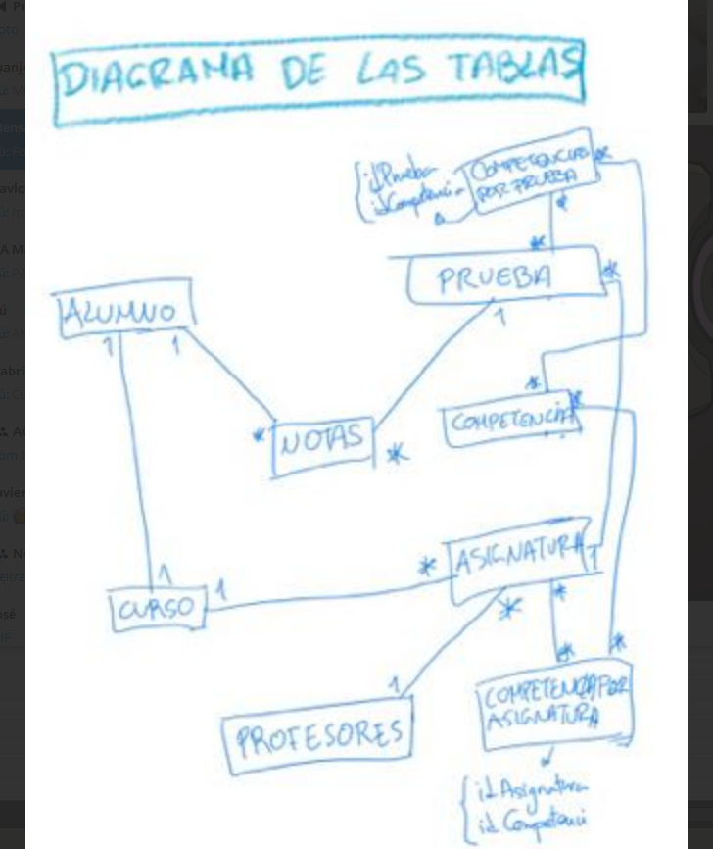

*
*
 |  |  | COMPETENCIAPORPRUEBA
 |  |  | - idCompetencia
 |  |  | - idPrueba

*
*
 |  |  |  | COMPETENCIA
 |  |  | PRUEBA | - idCompetencia *
 |  |  | - idPrueba * | - nombre
1
*
 |  | NOTA | - nombre | - descripción
*
*
ALUMNO |  | - idAlumno | - fecha
*
- idAlumno * |  | - idPrueba
1
- nombre |  | - nota
- apellidos |  | - peso
- dni
1
*
- idCurso
1
*
- fechaNacimiento
 |  |  | ASIGNATURA | COMPETENCIAPORASIGNATURA
*
*
 |  |  | - idAsignatura * | - idCompetencia
1
 |  |  | - listaPruebasAsignatura | - idAsignatura
 | CURSO |  | - idCurso
1
*
 | - idCurso * |  | - nombre
 | - idAsignatura
 | - nombre
1

 |  |  | PROFESOR
 |  |  | - idProfesor *
 |  |  | - contraseña
 |  |  | - idAsignatura

